【画面イメージ】教材ダウンロード画面
■管理者・講師・受講生権限

 | 教材ダウンロード画面

 |  | 2018年JAVA I 4月コース

 |  |  | JAVA
 |  |  |  | 講義資料
 |  |  |  |  | 講義資料.zip
 |  |  |  | 演習資料
 |  |  |  |  | 課題1.pdf
 |  |  |  |  | 課題2.pdf
 |  |  |  | 開発環境構築手順.ｘｌｓx

 |  |  | ORACLE
 |  |  |  | 講義資料
 |  |  |  |  | 講義資料.zip
 |  |  |  | 演習資料
 |  |  |  |  | 課題1.pdf
 |  |  |  |  | 課題2.pdf
 |  |  |  | DB構築手順.xlsx

 |  |  | 設計 | ※この教材はダウンロードできません。詳しくは運営事務局にお問い合わせください。

 |  |  | Scratch

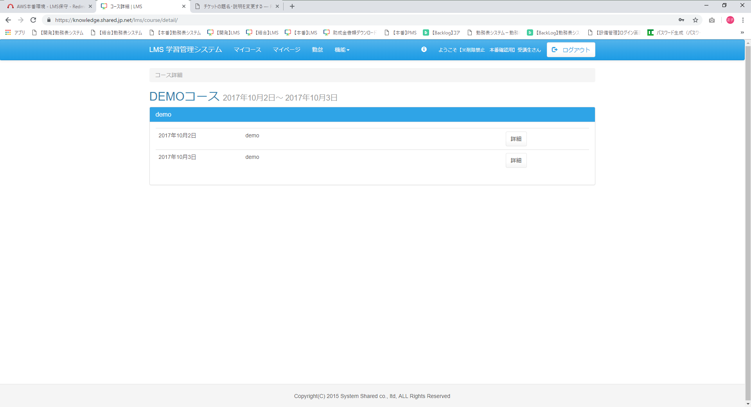

メニューバーに
「教材ダウンロード」のメニューを追加

